Resultados
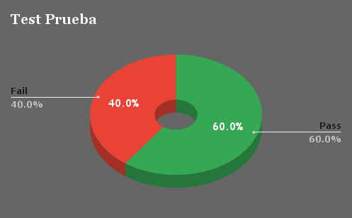
Ciclo | 1
Modulo | Solicitud
Fecha | 2023-12-07

ID | Resultado | Usuario | Comentarios
CP-01 | Pass | Jose L. Gimenez | -
CP-02 | Pass | Jose L. Gimenez | -
CP-03 | Pass | Jose L. Gimenez | -
CP-04 | Pass | Jose L. Gimenez | -
CP-05 | Fail | Jose L. Gimenez | -
CP-06 | Pass | Jose L. Gimenez | -
CP-07 | Fail | Jose L. Gimenez | -
CP-08 | Fail | Jose L. Gimenez | -
CP-09 | Fail | Jose L. Gimenez | -
CP-010 | Pass | Jose L. Gimenez | -

